CollectiveAccess
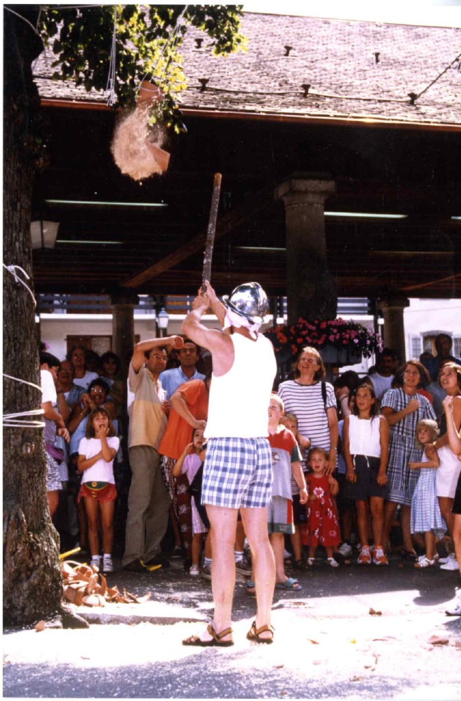
Image | Object | Description | Date
 | Jeu du Cornichon (7-004) | Jeu du Cornichon sur la place de grenette à samoens

